1.IDENTIFICACION
INFORMACIÓN GENERAL |  | INFORMACIÓN DEL ESTUDIO RESPECTIVO
 |  | NODO NÚMERO |  |  |  |  | 33144
 |  | INFORME NÚMERO |  |  |  |  | 1371
CONTRATISTA | UNIÓN TEMPORAL MOVILIDAD 2014 | ORDEN DE TRABAJO No. |  |  |  |  | PROGRAMACION BASICA
 |  | FECHA DE LA ORDEN DE TRABAJO |  |  |  |  | -
 |  | FECHA DE LA TOMA DE INFORMACIÓN |  |  |  |  | 050814
 |  | DÌA DE LA SEMANA
OBJETO DEL CONTRATO | REALIZAR LA TOMA DE INFORMACIÓN DE CAMPO, COMO INSUMO DEL PROGRAMA DE MONITOREO, SEGUIMIENTO Y PLANEACIÓN DEL TRÁNSITO Y EL TRANSPORTE DE BOGOTA D.C | TIPO DE ESTUDIO |  |  |  |  | VOLÚMENES POR TIPO DE VEHÍCULO DISCRIMINANDO CAMIONES
 |  | NOMBRE DEL ARCHIVO |  |  |  |  | 33144_AK_86_X_AC_43_S_140805_VOL_V1.xlsx
 |  | CÓDIGO DEL ESTUDIO |  |  |  |  | VOL
 |  | LUGAR DE LA TOMA DE INFORMACIÓN
NÚMERO DE CONTRATO | 2072-2013 | COORDENADA X |  |  |  |  | LONGITUD
 |  | COORDENADA Y |  |  |  |  | LATITUD

FECHA DE INICIO DEL CONTRATO | 22-01-2014 | PROFESIONALES RESPONSABLES
 |  | CONSULTOR (DIRECTOR) |  |  |  |  | ING. MSC. SANDRA LUCIA NAVAS TEQUIA
 |  | CONSULTOR (COORDINADOR GENERAL) |  |  |  |  | ING. MSC. LUIS FERNANDO RUBIANO BARRERO
INTERVENTORÍA | UNIVERSIDAD NACIONAL DE COLOMBIA | CONSULTOR (EXPERTO EN TRÁNSITO Y TRANSPORTE) |  |  |  |  | ING. ESP. DIANA PAOLA PARADA
 |  | CONSULTOR (ING ANÀLISIS) |  |  |  |  | ING. JUAN MANUEL VILLAMARIN
 |  | INTERVENTORÍA (DIRECTOR) |  |  |  |  | ING. MSC. ARTURO ZARATE
 |  | INTERVENTORÍA (ESPECIALISTA) |  |  |  |  | ING. MSC. WILLIAM CASTRO
 |  | INTERVENTORÍA (RESIDENTE) |  |  |  |  | ING. JOSÉ EDWIN TORRES
OBJETO DEL CONTRATO | INTERVENTORÍA TÉCNICA, ADMINISTRATIVA Y FINANCIERA PARA LA TOMA DE INFORMACIÓN DE CAMPO COMO INSUMO DEL PROGRAMA DE MONITOREO, SEGUIMIENTO Y PLANEACIÓN DEL TRÁNSITO Y TRANSPORTE DE BOGOTÁ D.C. | SUPERVISOR SECRETARIA MOVILIDAD |  |  |  |  | ING. FABIAN GONZALEZ

 |  | VERSIONES DEL ESTUDIO
 |  | NÚMERO |  | FECHA | OBSERVACIONES
NÚMERO DE CONTRATO | 2072-2013 | Versión 0 |  | 14/08/14
 |  | Versión 1 |  | 28/08/14 | SE ATENDIERON OBSERVACIONES DE INTERVENTORÍA SEGÚN OFICIO FI-INT-CMTTUB14-455-14, SE DA RESPUESTA MEDIANTE OFICIO N° ICV-187-C-789. En la hoja 2. BASE se revisó la información para los movimientos, vehículos y periodos señalados, para el movimiento 1 en automóviles a las 05:15 horas se presenta un incremento en el volumen de livianos por presencia de semáforo ubicado sobre el acceso norte el cual permite el despeje vehicular. En buses a las 20:30 horas aumenta el volumen de estos debido a hora pico. En alimentadores en el periodo de las 03:00-03:15 horas se evidencia un aumento en el flujo de estos vehículos debido a que en la zona objeto de estudio transitan 11 rutas alimentadoras. Para vehículos tipo C2G, C3 y camiones de más de 6 ejes a las 10:15, 08:30 y 05:45 horas respectivamente, el aumento corresponde a una condición normal del tráfico dado el periodo del día. Para el movimiento 2 en bus intermunicipal la variación está asociada a una condición habitual dado el periodo del día. Para el movimiento 3 en buseta/buseton el aumento se debe a presencia de semáforo que permite el despeje de vehículos por el acceso. Para bus especial a las 04:15, 04:45 y 05:00 horas las fluctuaciones corresponden al desplazamiento de rutas escolares y empresariales de trabajadores y estudiantes que residen en la zona. Para el movimiento 4 en automóviles en el periodo de las 13:30 horas se evidencia un aumento en el volumen de livianos debido a periodo de almuerzo. Para buseta/buseton a las 18:30 horas no se registra dato alguno debido a la congestión vehicular por hora pico en vías aledañas y cercanas al punto objeto de análisis. Para buses a las 07:15 horas, articulados en el periodo de las 05:00-05:45 horas y bicicletas a las 18:15 horas se presenta error de digitación realizándose la respectiva corrección. En la hoja 3. PROCESAMIENTO, en la tabla No 7 se llevaron a cabo los respectivos ajustes en la formula incorporando los camiones C4 y C5. En la hoja 4.RESULTADOS, en la tabla
 |  | Versión 2
FECHA DE INICIO DEL CONTRATO | 21-01-2014 | Versión 3

 |  | DESCRIPCIÓN DE LA TOMA DE INFORMACIÓN
 |  | TIPO DE VEHÍCULO | FACTOR DE EQUIVALENCIA | MOVIMIENTOS AFORADOS |  |  | No. DE PERÍODOS | HORA
ESQUEMA |  |  |  | ACCESO | LENTA | RÁPIDA | HORARIO DEL PERÍODO No. 1 | 22:00-06:00
 |  | L | 1 | NORTE | 1 | 1B | HORARIO DEL PERÍODO No. 2 | 06:00-14:00
 |  | C | 2 | SUR | 2 | 2B | HORARIO DEL PERÍODO No. 3 | 14:00-22:00
 |  |  |  | OCCIDENTE | 3 |  | No. DE HORAS TOMADAS | 24
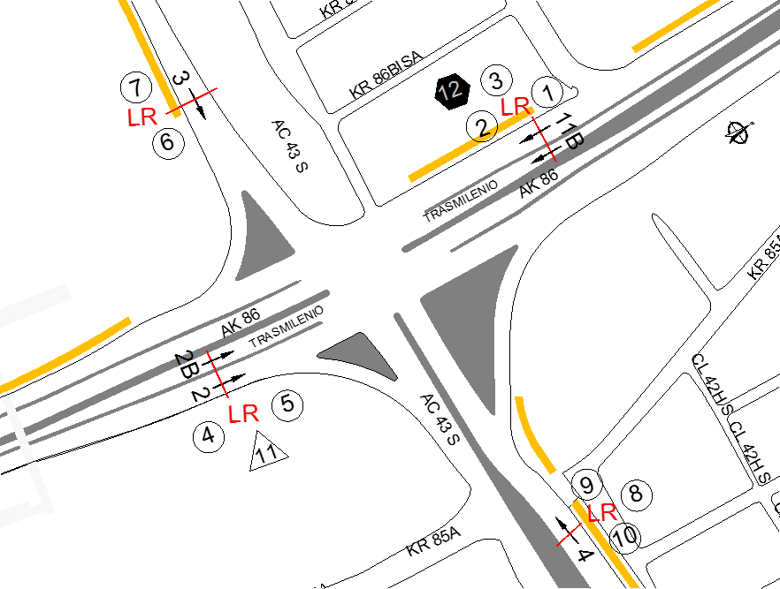
 |  | BT | 2 | ORIENTE | 4 |  | HORARIO DE LA TOMA DE INFORMACIÓN | 22:00-22:00
 |  | B | 2 |  |  |  | No. DE EQUIPOS UTILIZADOS | 12
 |  |  |  | OBSERVACIONES DE LA TOMA DE INFORMACIÒN
 |  | AL | 2 | OBSERVACION |  |  |  |  | ACCESO
 |  | AT | 2.5 | EN EL PERIODO DE LAS 06:15-08:20 HORAS SE PRESENTA CONGESTIÓN VEHICULAR POR INICIO DE ACTIVIDADES LABORALES Y ESCOLARES |  |  |  |  | NORTE
 |  | BA | 2.5 | A LAS 06:30 HORAS SE PRESENTA UN INCREMENTO EN EL VOLUMEN DE MOTOS POR HORA PICO |  |  |  |  | NORTE
 |  | ESP | 2 | EN EL PERIODO DE LAS 18:45 HORAS SE PRESENTA CONGESTIÓN VEHICULAR POR HORA PICO Y SALIDA DE JORNADA LABORAL |  |  |  |  | NORTE
 |  | INT | 2 | A LAS 05:15 HORAS SE PRESENTA UN AUMENTO EN EL VOLUMEN DE MOTOS POR DESPLAZAMIENTO DE LAS PERSONAS PRINCIPALMENTE A SUS LUGARES DE TRABAJO Y ESTUDIO |  |  |  |  | SUR
 |  | C2P | 2.5 | A LAS17:00 HORAS SE PRESENTA UN AUMENTO EN EL VOLUMEN DE MOTOS POR FINALIZACIÓN DE LA JORNADA LABORAL |  |  |  |  | SUR
 |  | C2G | 2.5 | EN EL PERIODO DE LAS 05:00 A LAS 08:00 HORAS AUMENTA EL VOLUMEN DE MOTOS POR HORA PICO Y POR DESPLAZAMIENTO DE PERSONAS A LUGARES DE TRABAJO |  |  |  |  | OCCIDENTE
 |  | C3 | 2.5 | EN EL PERIODO DE LAS 09:00 HORAS AUMENTA EL VOLUMEN DE MOTOS POR PRESENCIA DE SEMÁFORO UBICADO EN EL ACCESO EL CUAL PERMITE EL DESPEJE DE VEHÍCULOS |  |  |  |  | OCCIDENTE
 |  | C4 | 2.5 | A LAS 10:30 HORAS SE PRESENTA UN AUMENTO EN EL VOLUMEN DE LIVIANOS POR PRESENCIA DE SEMÁFORO QUE PERMITE EL DESPEJE DE VEHÍCULOS POR EL ACCESO |  |  |  |  | ORIENTE
 |  | C5 | 2.5 | DE LAS 17:15 A LAS 19:15 HORAS AUMENTA EL VOLUMEN DE MOTOS POR HORA PICO |  |  |  |  | ORIENTE
 |  | C6 | 2.5
 |  | >C6 | 2.5
 |  | M | 0.5
 |  | BIC | 0.3

 |  | ANALISIS PUNTUAL
 |  | LA INTERSECCIÓN DE LA AVENIDA CARRERA 86 (AVENIDA CIUDAD DE CALI) CON LA AVENIDA CALLE 43 SUR (AVENIDA VILLAVICENCIO), SE ENCUENTRA UBICADA EN SUROESTE DE LA CIUDAD EN LA LOCALIDAD KENNEDY. LA AVENIDA CIUDAD DE CALI CUENTA CON CUATRO CALZADAS Y PERMITE LA CIRCULACIÓN EN SENTIDO NORTE-SUR Y VICEVERSA; LAS CALZADAS INTERNAS ESTÁN CONFORMADAS POR DOS CARRILES CADA UNA Y SON PARA USO EXCLUSIVO DEL SISTEMA DE TRANSMILENIO, LAS EXTERNAS SE CONFORMAN DE TRES CARRILES CADA UNA Y ES DE USO PARA TRÁFICO MIXTO. LA AVENIDA CALLE 43 SUR, ES UNA VÍA DE DOS CALZADAS CON SENTIDO DE CIRCULACIÓN ORIENTE-OCCIDENTE Y VICEVERSA, CADA CALZADA ESTÁ CONFORMADA POR TRES CARRILES Y PERMITE EL TRÁFICO MIXTO DE VEHÍCULOS; EL PASO DE ESTA VÍA ES A NIVEL DE LA AVENIDA CARRERA 86. EL VOLUMEN TOTAL AFORADO DURANTE EL DÍA FUE DE 107.684 VEHÍCULOS MIXTOS, DISTRIBUIDOS DE LA SIGUIENTE MANERA: EL 44,4% CORRESPONDEN A VEHÍCULOS LIVIANOS, EL 32,3% MOTOS, EL 16,6% TRANSPORTE PÚBLICO COLECTIVO (COLECTIVOS, BUSETA / BUSETON, BUSES) Y EL 5,5% A VEHÍCULOS DE CARGA (CAMIONES). LOS PERÍODOS DE MÁXIMA DEMANDA SE PRESENTAN ENTRE LAS 06:00 Y LAS 07:00 HORAS, Y ENTRE LAS 17:00 Y LAS 18:00 HORAS. LA HORA PICO TOTAL DE LA INTERSECCIÓN SE REGISTRA ENTRE LAS 06:00 Y LAS 07:00 HORAS, PERIODO EN EL QUE SE MOVILIZA UN TOTAL DE 7.705 VEHÍCULOS MIXTOS, DE LOS CUALES EL 50,6 % CORRESPONDE A MOTOS, EL 29,4% A VEHÍCULOS LIVIANOS, EL 13,4 % A TRANSPORTE PUBLICO COLECTIVO Y MASIVO, EL 4,1% A CAMIONES Y EL 2,5% A BICICLETAS.

 |  | REGISTRO FOTOGRÁFICO
 |  | 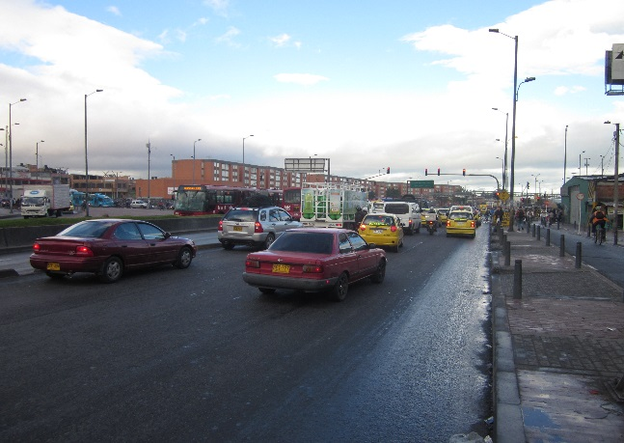 |  |  |  |  | 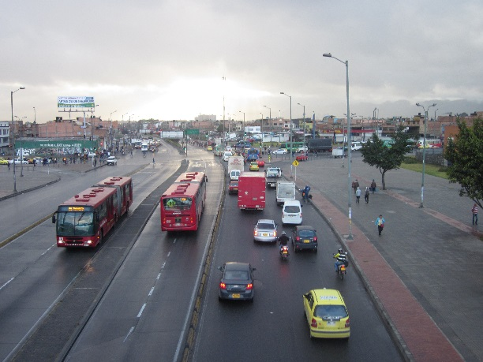

 |  | ACCESO NORTE |  |  |  |  | ACCESO SUR

 |  | 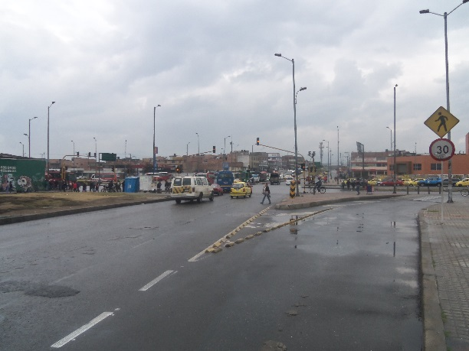 |  |  |  |  | 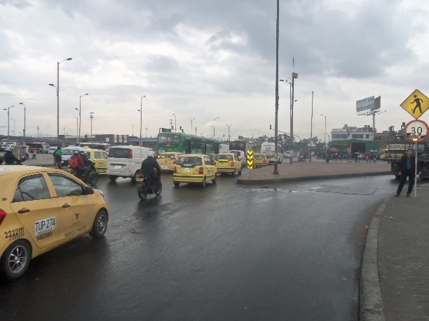

 |  | ACCESO OCCIDENTE |  |  |  |  | ACCESO ORIENTE

